Feuil1
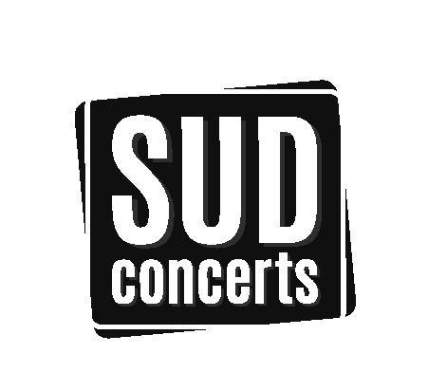
PROGRAMMATION SUD CONCERTS
CASINO PARTOUCHE - PORNIC (44)

EVENEMENTS 2022 | NATURE | DATE | SEANCE | PLACEMENT | CARRE OR |  | CATEGORIE 1 |  | CATEGORIE 2 |  | CATEGORIE 3
 |  |  |  |  | NORMAL | REDUIT* | NORMAL | REDUIT* | NORMAL | REDUIT* | NORMAL | REDUIT*
FEVRIER
ALBAN IVANOV "Vedette" | Humour | 2022-02-23 | 20h30 | Numéroté |  |  | 43.00 € | 40.00 € | 40.00 € | 37.00 €
DJAL "A cœur ouvert" | Humour | 2022-02-26 | 20h30 | Numéroté |  |  | 34.00 € | 31.00 € | 30.00 €
AVRIL
ARY ABITTAN "Pour de vrai" | Humour | 2022-04-09 | 20h00 | Numéroté |  |  | 45.00 € | 42.00 € | 39.00 € | 36.00 €
REDOUANE BOUGHERABA "On m'appelle Marseille" | Humour | 2022-04-28 | 20h30 | Numéroté |  |  | 35.00 € | 32.00 € | 29.00 €
GUS "Illusionniste" | Humour | 2022-04-30 | 20h30 | Numéroté |  |  | 34.00 € | 31.00 €

*Tarif réduit dans la limite des places disponibles
Mise à jour :
2021-12-16

